상품제안서
MOCO 타임리스 컬러풀 다이어리S | 상품코드: S38075

 |  |  |  |  |  |  | 02-713-8555 | www.synergygift.co.kr
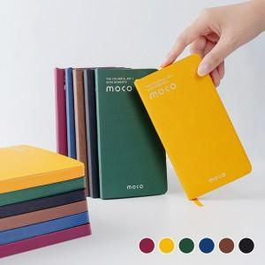 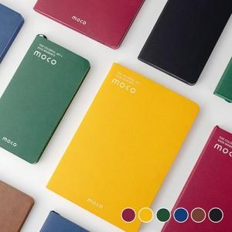 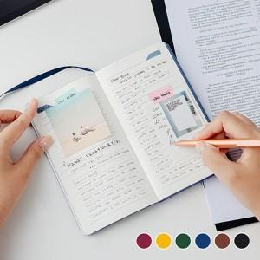

【상세/제작정보】 | <p><span style="font-size: 18.6667px;">※ 연도박 무상 진행 가능합니다.</span></p><p><span style="font-size: 18.6667px;">※ 운임비 별도 발생 됩니다.</span></p>다이어리 전면에 MOCO 로고 은박 인쇄를 원하시면 발주서와 시안에 꼭 표기 부탁드립니다. <br>요청이 없을 시 MOCO 은박 인쇄 없이 출고되는 제품입니다. (원하는 로고 불박인쇄 가능/선택옵션)<br><br>기본적으로 MOCO 브랜드 품질보증서가 동봉되어 있는 제품입니다.<br>동봉을 원하지 않을 시 발주서와 시안에 꼭 표기 부탁드립니다.

【인쇄/포장옵션】 | 불박, 금박, 은박 / OPP(비닐)

【공급단가】 | 수량 | 50~ | 100~ | 300~ | 1,000~ | 5,000~
*VAT별도 | 단가 | 3,640원 | 3,510원 | 3,350원 | 3,190원 | 3,080원

【상품 URL】 | https://www.synergygift.co.kr:443/src/goods_detail.php?gdno=38075

